상품제안서
[테팔] 비스트로 프라이팬 26cm 손잡이컬러박스 | 상품코드: F29638

 |  |  |  |  |  |  | 02-412-0044 | www.easy1.co.kr
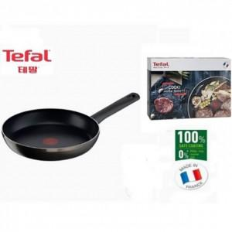

【상세/제작정보】 | 스티커 제작및 부착 비용 별도 문의.

【인쇄/포장옵션】 | / 포장불가능

【공급단가】 | 수량 | 20~ | 50~ | 100~ | 300~ | 500~
*VAT별도 | 단가 | 19,750원 | 19,020원 | 18,290원 | 17,560원 | 17,120원

【상품 URL】 | https://easy1.co.kr:443/src/goods_detail.php?gdno=29638

